esercizio 1
compare "SI" nei casi in cui il bonus è superiore della soglia, altrimenti compare quanto manca alla soglia
nome | Andrea | cognome | Lolli
 |  |  |  |  |  |  | soglia bonus adeguato | 400
 |  |  |  |  |  |  | Soglia ore | 120
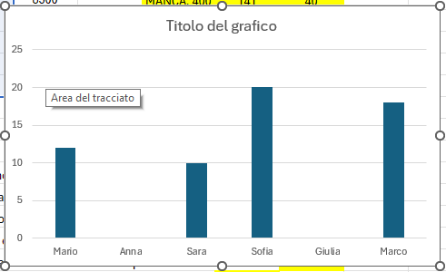
 |  |  |  |  |  |  |  |  | lavorato
partendo dai "minuti lavorati" calcola le ore e i minuti corrispondenti, un'ora è composta da 60 minuti.
 |  |  | Nome | Reparto | Obiettivi raggiunti | minuti lavorati | Bonus (€) | Bonus Adeguato | ore | minuti
 |  |  | Mario | Vendite | 12 | 9700 | 500 | ADEGUATO | 161 | 40
 |  |  | Anna | IT | - | 8500 |  | NON ADEGUATO | 141 | 40
 |  |  | Sara | Vendite | 10 | 10000 | 300 | ADEGUATO | 166 | 40
 |  |  | Sofia | Vendite | 20 | 885 | 700 | NON ADEGUATO | 14 | 45
 |  |  | Giulia | IT | - | 11000 | 0 | NON ADEGUATO | 183 | 20
 |  |  | Marco | Marketing | 18 | 5000 | 600 | NON ADEGUATO | 83 | 20

 |  |  | Conta quanti dipendenti lavorano nel reparto "Vendite". |  |  |  |  | 3
 |  |  | Quanti valori sono presenti nella colonna "Nome". |  |  |  |  | 6
 |  |  | Quanti numeri ci sono nella colonna "Obiettivi raggiunti". |  |  |  |  | 4
 |  |  | Quante celle vuote ci sono nella colonna "Bonus (€)". |  |  |  |  |  | 1
 |  |  | Conta quanti dipendenti del reparto "IT" hanno lavorato più di 9000 minuti |  |  |  |  |  |  | 1
 |  |  | Conta quanti dipendenti hanno lavorato più di "soglia ore" ore |  |  |  |  |  | 6

 |  |  | Crea un istogramma che mostri il numero di "Obiettivi raggiunti" per ciascun dipendente.

